Sheet1
订单号 | 名称 | 图片 | 颜色 | 尺码 | 数量 （个） | 单价 （USD/个） | 金额 | 交期 | 打样
PO1316 | QR标 TCT4501 Classic Crew Tall | 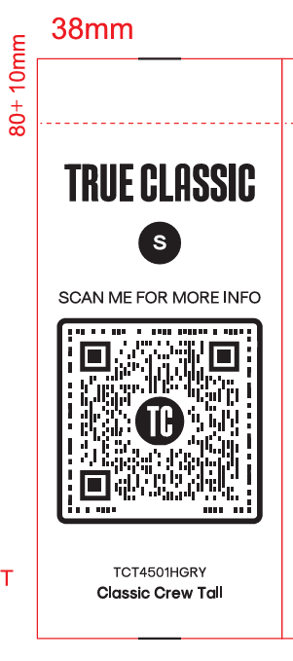 | TCT4501HGRY | S | 50 | $0.0075 | $0.3750 | 7/31送活力工厂 | 每个颜色，每个尺码给我20张
 |  |  |  | M | 140 | $0.0075 | $1.0500
 |  |  |  | L | 320 | $0.0075 | $2.4000
 |  |  |  | XL | 260 | $0.0075 | $1.9500
 |  |  |  | 2XL | 120 | $0.0075 | $0.9000
 |  |  |  | 3XL | 60 | $0.0075 | $0.4500
 |  |  | TCT4501NAVY | S | 60 | $0.0075 | $0.4500
 |  |  |  | M | 220 | $0.0075 | $1.6500
 |  |  |  | L | 430 | $0.0075 | $3.2250
 |  |  |  | XL | 270 | $0.0075 | $2.0250
 |  |  |  | 2XL | 160 | $0.0075 | $1.2000
 |  |  |  | 3XL | 70 | $0.0075 | $0.5250
 |  |  | TCT4501WHITE | S | 70 | $0.0075 | $0.5250
 |  |  |  | M | 240 | $0.0075 | $1.8000
 |  |  |  | L | 480 | $0.0075 | $3.6000
 |  |  |  | XL | 450 | $0.0075 | $3.3750
 |  |  |  | 2XL | 170 | $0.0075 | $1.2750
 |  |  |  | 3XL | 80 | $0.0075 | $0.6000
 |  |  | TCT4501BLACK | S | 80 | $0.0075 | $0.6000
 |  |  |  | M | 300 | $0.0075 | $2.2500
 |  |  |  | L | 600 | $0.0075 | $4.5000
 |  |  |  | XL | 570 | $0.0075 | $4.2750
 |  |  |  | 2XL | 210 | $0.0075 | $1.5750
 |  |  |  | 3XL | 90 | $0.0075 | $0.6750
 | QR标 TCT4100 Classic V-Neck | 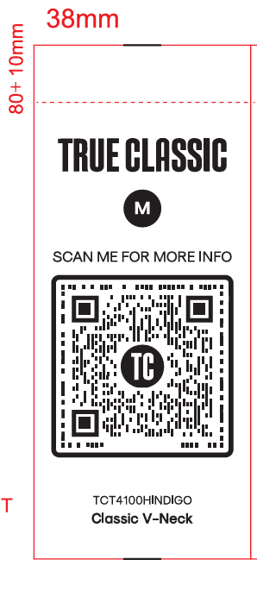 | TCT4100HINDIGO | M | 70 | $0.0075 | $0.5250 | 7/31送活力工厂 | 每个颜色，每个尺码给我20张
 |  |  |  | L | 60 | $0.0075 | $0.4500
 |  |  |  | XL | 110 | $0.0075 | $0.8250
 |  |  |  | 2XL | 55 | $0.0075 | $0.4125
 |  |  |  | 3XL | 30 | $0.0075 | $0.2250
 |  |  | TCT4100HNAVY | M | 30 | $0.0075 | $0.2250
 |  |  |  | L | 40 | $0.0075 | $0.3000
 |  |  |  | XL | 50 | $0.0075 | $0.3750
 |  |  |  | 2XL | 30 | $0.0075 | $0.2250
 |  |  |  | 3XL | 40 | $0.0075 | $0.3000
 |  |  | TCT4100INDIGO | 2XL | 50 | $0.0075 | $0.3750
 |  |  | TCT4100HMGRN | M | 70 | $0.0075 | $0.5250
 |  |  |  | L | 130 | $0.0075 | $0.9750
 |  |  |  | XL | 120 | $0.0075 | $0.9000
 |  |  |  | 2XL | 50 | $0.0075 | $0.3750
 |  |  | TCT4100CHGY | 3XL | 40 | $0.0075 | $0.3000
 |  |  | TCT4100MGRN | L | 130 | $0.0075 | $0.9750
 |  |  | TCT4100HGRY | 2XL | 80 | $0.0075 | $0.6000
 |  |  | TCT4100NAVY | XL | 180 | $0.0075 | $1.3500
 |  |  | TCT4100CARBON | 2XL | 80 | $0.0075 | $0.6000
 |  |  | TCT4100WHITE | S | 60 | $0.0075 | $0.4500
 |  |  |  | L | 400 | $0.0075 | $3.0000
 |  |  |  | XL | 380 | $0.0075 | $2.8500
 |  |  |  | 2XL | 150 | $0.0075 | $1.1250
 |  |  | TCT4100BLACK | S | 60 | $0.0075 | $0.4500
 |  |  |  | M | 220 | $0.0075 | $1.6500
 |  |  |  | L | 450 | $0.0075 | $3.3750
 |  |  |  | XL | 160 | $0.0075 | $1.2000
 |  |  |  | 3XL | 75 | $0.0075 | $0.5625
 | 洗标 #104-1316VC | 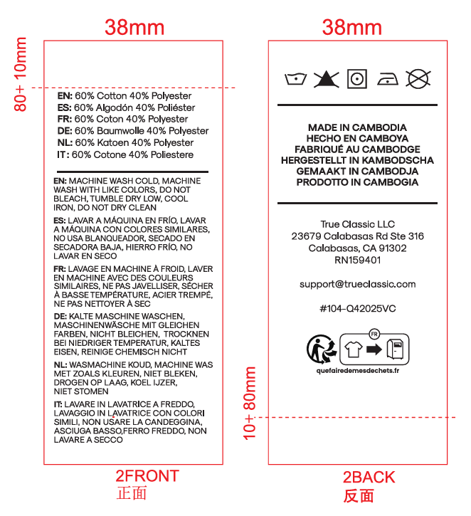 |  |  | 7600 | $0.0075 | $57.0000 | 7/31送活力工厂 | 给我30张
 |  |  |  |  | 16500 |  | $123.7500

